Info
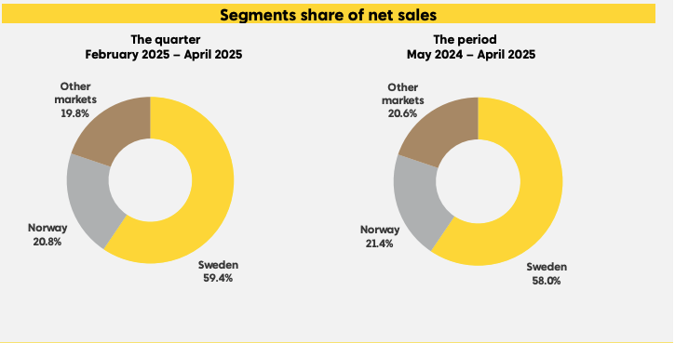
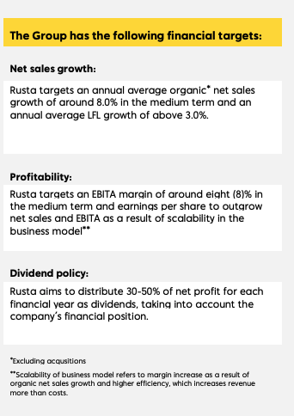

Rusta har et avvikende regnskapsår som går fra 1.mai til 30. april |  | Q1 24/25: Åpne 40-60 nye butikker de neste tre årene
 |  | Q2 24/25: Åpne 50-80 nye butikker de neste årene
Q1: | 1. mai - 31. juli | Q4 24/25: Sier de er i øvre del av guidance
Q2 | 1. august - 31. oktober
Q3 | 1. november - 31. januar
Q4 | 1. februar - 30. april

Q1 og Q3 er som regel de beste kvartalene. Q4 er som regel svakest, fulgt av Q2
Other markets er Finland og Tyskland

Press release:
10.06.25: CEO Göran Westerberg vil forlate Rusta 30.juni 2026, vært sjef i 14 år
05.06.25: Stykrer verdikjeden og kostnadseffektiviteten med et bonded warehouse i Norrköping. Forventet kostnadseffekter fra 26/27
26.03.25: Åpner 3 nye butikker på en dag, Eksjö, Sölvesborg og Ljusdal
27.01.25: Kjøper tilbake 281 000 aksjer
25.09.24: Rusta åpner to nye butikker, Höör og Lørenskog.
04.09.24: Rusta åpner sin 50 butikk i Norge i Egersund og feier 10 år i Norge.

